Úvod
 |  | Dále
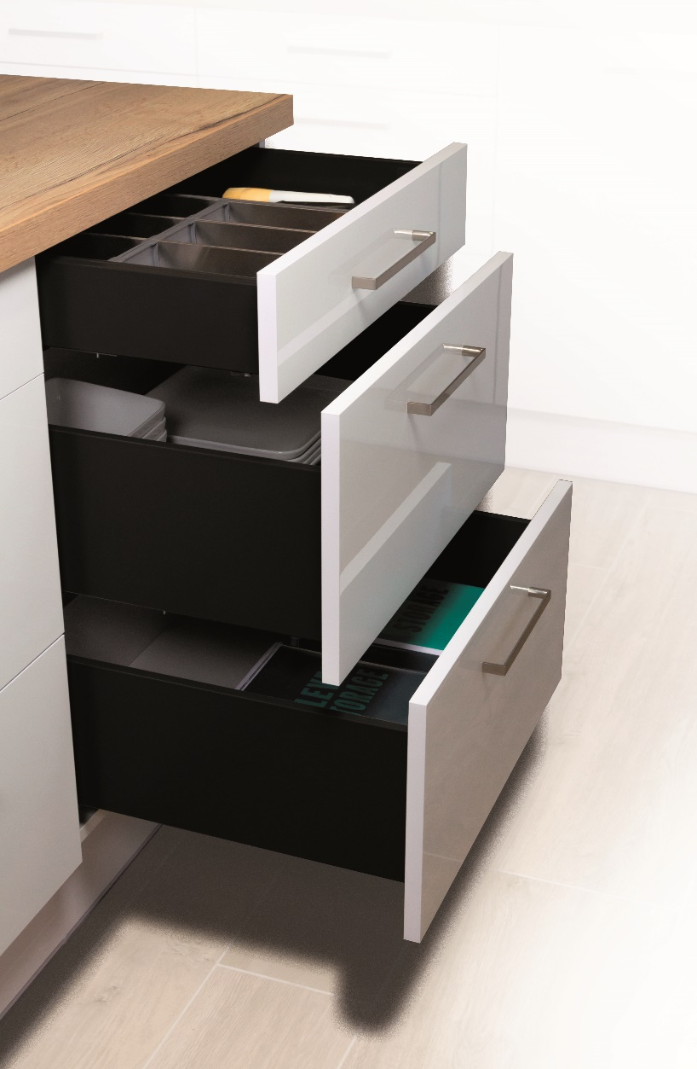

 | StrongPlanner

 | Konfigurátor pro výpočet čel a vrtání zásuvek StrongMax a StrongMini s 18mm dnem

Verze 1.3

Zakaznik
 |  |  |  |  |  |  |  | Úvod

 | Podmínky a doporučení pro správné objednání

 | Vždy používejte aktuální verzi formuláře, který je dostupný na našich stánkách.

 | Při vyplňování formuláře postupujte vždy shora dolů. Provedete li zpětně změnu, překontrolujte zda jsou následující položky správně.

 | Tento formulář slouží pro pomoc při výpočtu výšky čel, vrtání výsuvů a čel. V některých případech výpočty nemusí být přesné a firma Démos Trade neručí za škody způsobené tímto formulářem.

 | Vyplněnou objednávku zašlete na adresu: objednavky@demos-trade.com

 |  | Pro zjednoduššení práce …

 | 396273 | STRONG označovací šablona pro výsuvy nerezová |  | 512874 | StrongMax 16/18 označovač čelního úchytu H89/H121 univerzální | 512876 | StrongMax 16/18 označovač čelního úchytu H185 univerzální

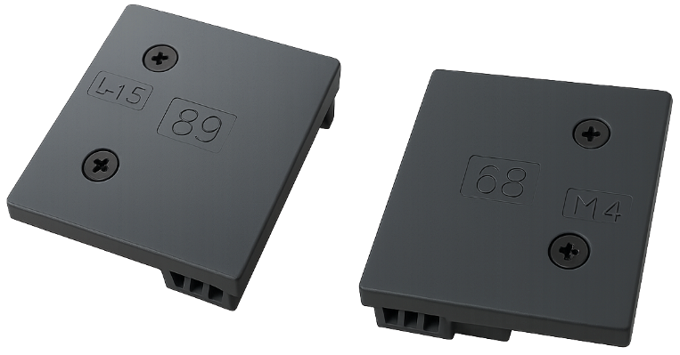
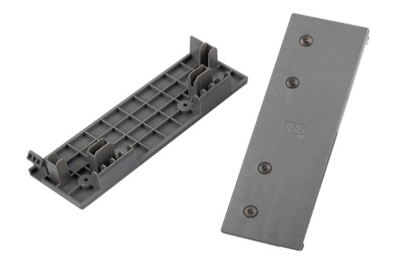

Zpět |  |  | Potvrzuji, že rozumím a přijímám výše uvedené podmínky a doporučení: |  |  |  | FALSE |  | Dále

Menu
 |  | Úvod

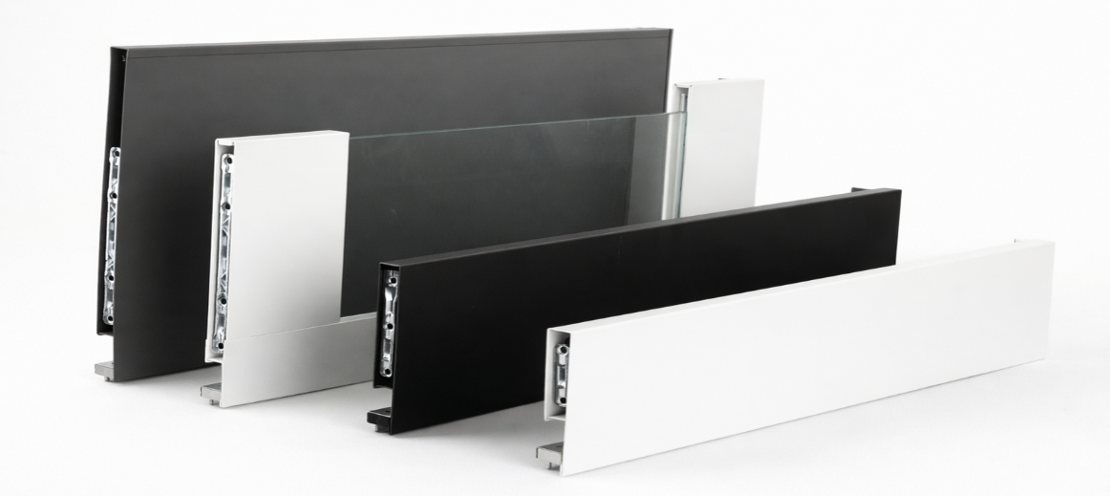
StrongMax

 | Konfigurátor StrongMax ->

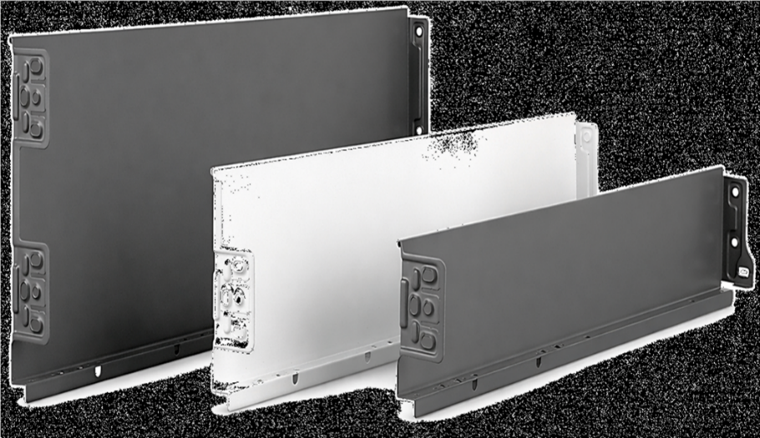
StrongMini

 | Konfigurátor StrongMini ->

Zpět

čelo
 |  |  |  | Zásuvky s čílkem StrongMax |  |  |  |  |  |  | Úvod

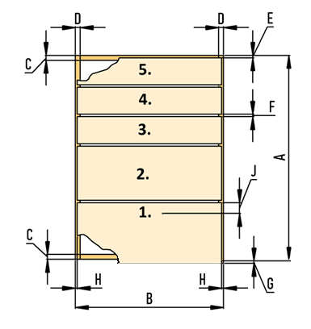

 | Rozměry korpusu v mm
 | Výška korpusu (A)
 | Šířka korpusu (B)
 | Maximální doporučená šířka zásuvky je 1,6 násobek délky výsuvu
 | Tloušťka dna a půdy (C)
 | Tloušťka boků (D)
 | Mezera nahoře (E)
 | Mezera mezi čely (F)
 | Přesah pod dno korpusu (G)
 | Mezera na stranách (H)
 | Délka výsuvů (I)
 | Počet zásuvek
 | Bude čelo s úchytovým profilem?
 | 0
 | Dopočet výšky čílek |  |  |  | 0.0

Vyplňujte vždy zdola | Pozice výsuvu |  | Výška čílka | Vyberte barvu | Vyberte výšku bočnice | Skleněná bočnice ano/ne | Kód kompletu |  | Název kompletu

 | Pozn: vyplňujte zleva doprava
 | Pozn: pokud uděláte změnu, vyplňte vše znovu, jinak bude formulář pracovat s nesprávnými daty

 | Zpět

 | Vrtání boku korpusu

Výška otvorů od dna korpusu |  |  |  |  |  |  |  |  | Přířez čel | Přířez zad

 |  |  |  |  |  |  | (pro správný výpočet musí být zvolena výška bočnice v tabulce výše)

 |  |  |  |  |  |  | Přířez dna:

 |  | 37
 |  |  | 165
 |  |  |  | 261

 |  | Vrtání čílka první zásuvky |  |  |  |  | Vrtání čílka druhé zásuvky

 |  | 32
 |  |  |  |  |  |  | 32

 |  | 61.5
 |  |  |  |  |  |  | 66.5

 |  |  | 14.5 |  |  |  |  | 14.5

